상품제안서
나빌레라 자개 도자문 원형 열쇠고리 | 상품코드: F29866

 |  |  |  |  |  |  | 02-412-0044 | www.easy1.co.kr
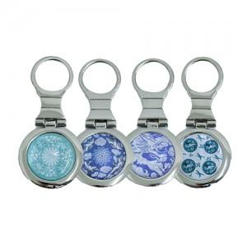

【상세/제작정보】 | "레이저 인쇄 100개 미만 시 통합 30,000원(vat별도) 100개 이상 인쇄비 무료 카톤 100개 배송비 5000원(vat별도)"

【인쇄/포장옵션】 | 레이저 / 포장지포장

【공급단가】 | 수량 | 200~ | 500~ | 1,000~ | 3,000~ | 5,000~
*VAT별도 | 단가 | 5,000원 | 4,920원 | 4,800원 | 4,680원 | 4,600원

【상품 URL】 | https://dev.easy1.co.kr:443/src/goods_detail.php?gdno=29866

